Paso 7 - Mapa Stoplight
Paso 7 - Mapa Stoplight
Instrucciones | Cree un mapa del mercado y de la ruta de suministro al mercado. A continuación se incluye un ejemplo de mapa de la ruta de suministro. Asegúrese de incluir su mapa en el informe final. El objetivo del mapa es ofrecer una visión clara y fácil de entender del mercado y las rutas de suministro.
# | Descripción | Recursos
1 | Inserte una captura de pantalla/imagen de su mercado (haga que el color sea en escala de grises). | Google Maps
2 | 1. Inserte íconos en las áreas relevantes de su mapa (adapte a los colores de su organización). | Humanitarian icons - Icons - OCHA branding guidelines
3 | Indique la funcionalidad del mercado y del suministro (con círculos/líneas).
4 | Cree una leyenda explicando el significado de los íconos. | 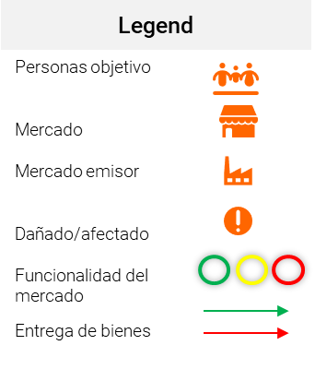
5 | Copie el mapa final en su informe. | Vea el Paso 8 - Informe Stoplight
Ejemplo:

